DIV_LEGENDE
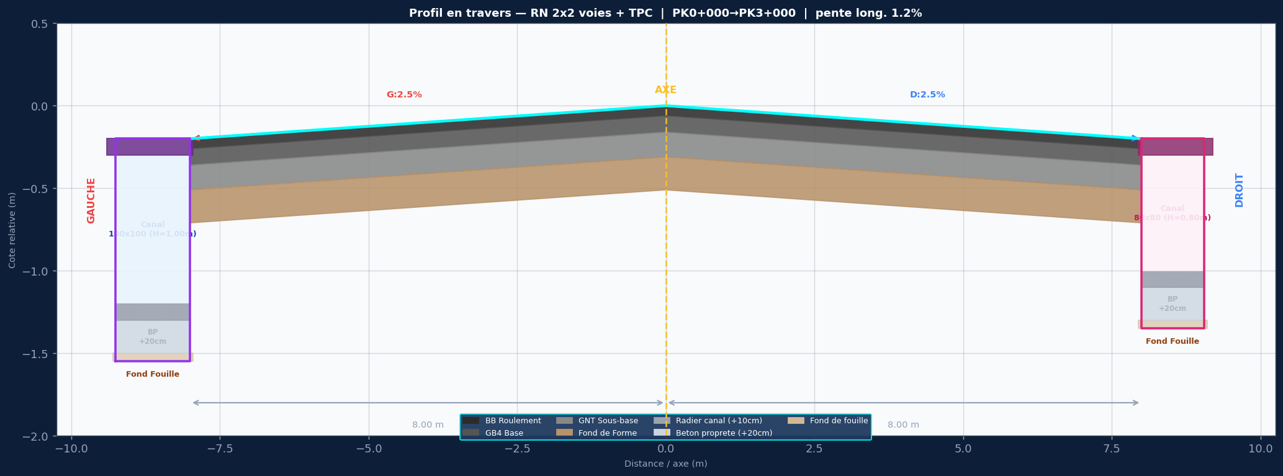

SPECIFICATIONS DU PROJET
Titre: RN 2x2 voies + TPC
Devers: G:2.5% | D:2.5%
Largeurs: 2x(2x3.50m + BAU 1.0m) | dist axe/bord = 8.0m
Couches: BB 6cm / GB4 10cm / GNT 15cm / FF 20cm
Pente long.: 1.2%
Cote axe Z0: 102.500 m NGF
PK debut/fin: 0+000 / 3+000
Pas PK: 25 m

CONVENTION DES SIGNES — EPAISSEURS
Couche EN DESSOUS de la référence → valeur NÉGATIVE ex: AXE_e_BB = -0.060
Couche EN DESSUS de la référence → valeur POSITIVE ex: AG_H_canal = +1.000
Z_element = Z_reference + somme des épaisseurs signées

CONVENTION DES SECTIONS
PK_debut uniquement — section active = dernière dont PK_debut ≤ PK courant
Dropdowns sur PK_debut et PK_fin → liste depuis AXE_PROFIL_LONG

CANAL GAUCHE (P1) — 100x100 (H=1.00m)
Caniveau ferme 100x100 — H int=1.00m / dalle=15cm / radier=10cm / BP=20cm
CANAL DROIT (P1) — 80x80 (H=0.80m)
Caniveau ferme 80x80 — H int=0.80m / dalle=12cm / radier=10cm / BP=20cm

